注册
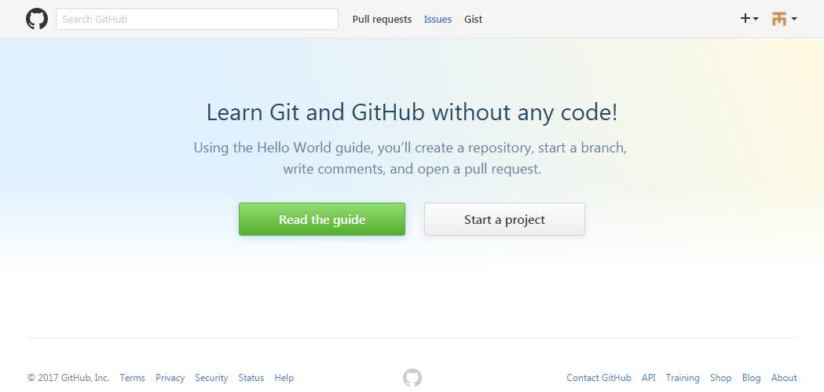
1. 账户注册
 | 注册网站： | https://github.com/
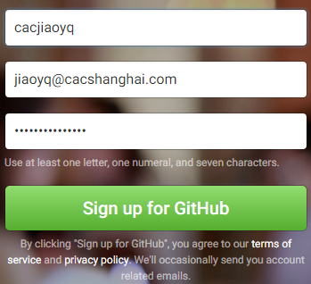

选择仓库类型：
免费，开放的公共空间
收费，私人的空间。收费标准：7 美元/月
可以随时升级或取消
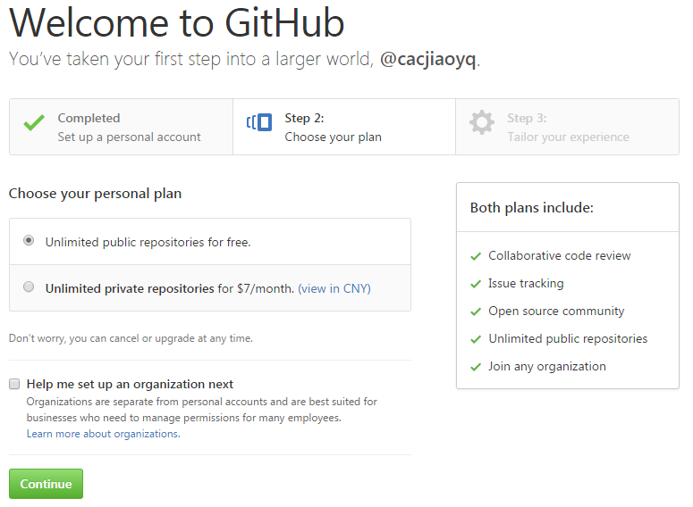

个人资料填写（非必填项）

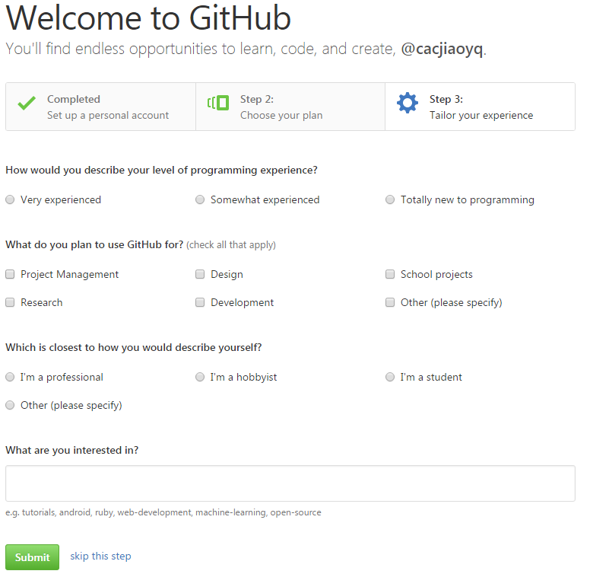

接收验证邮件

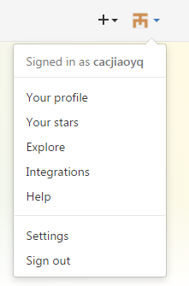
登录界面

创建库
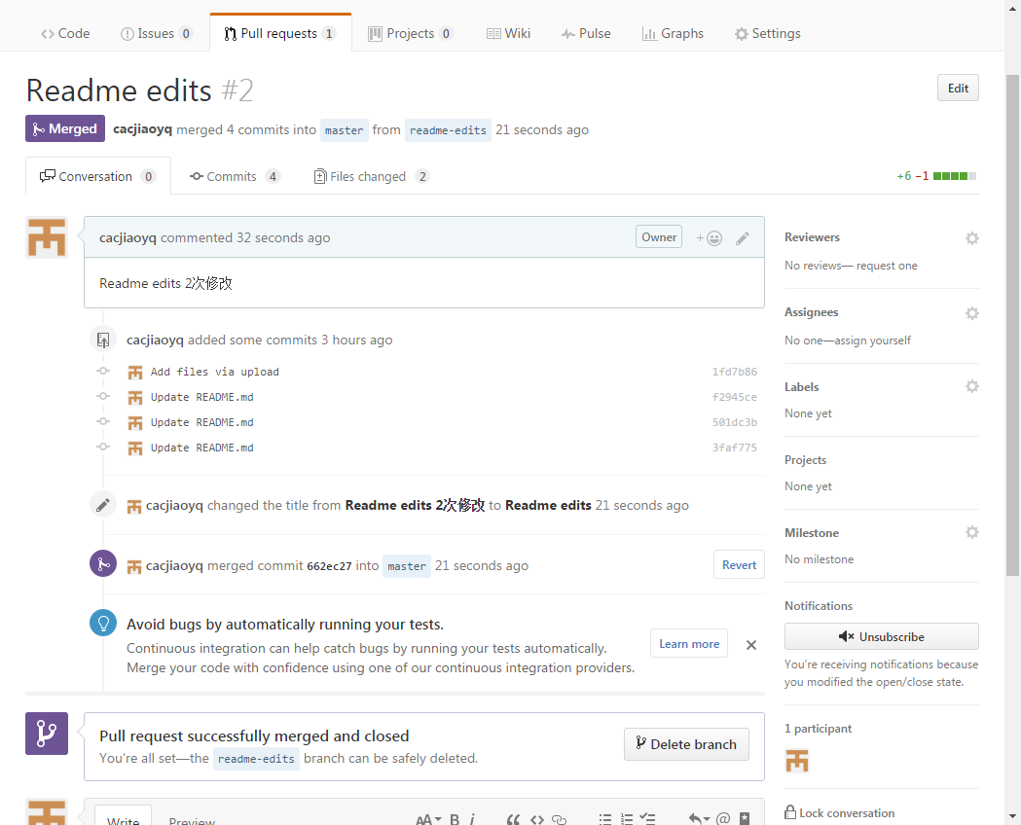
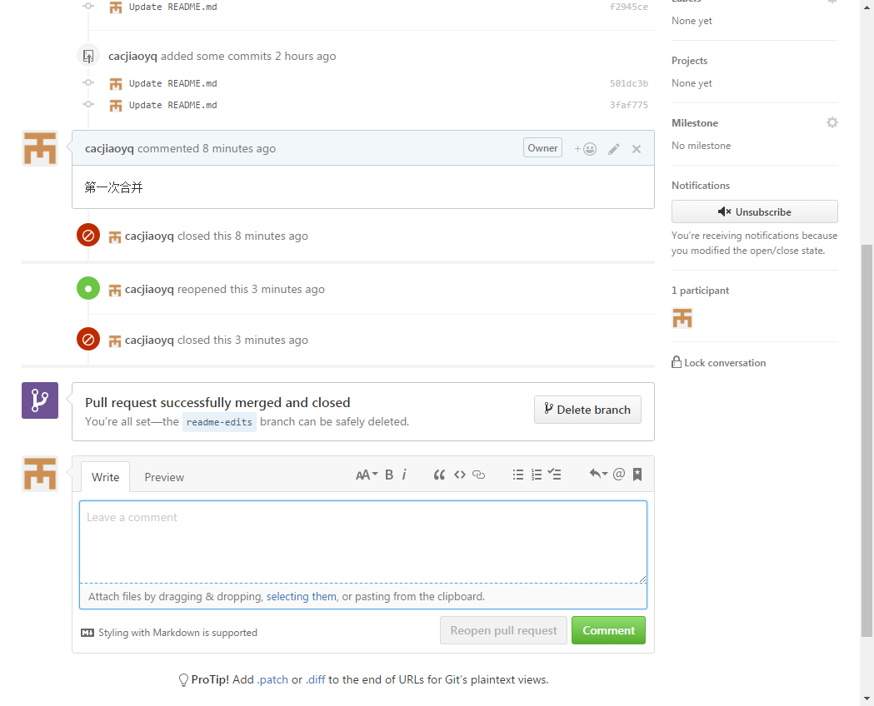
1.创建库：
点击右上角 “+”，选择“New repository”
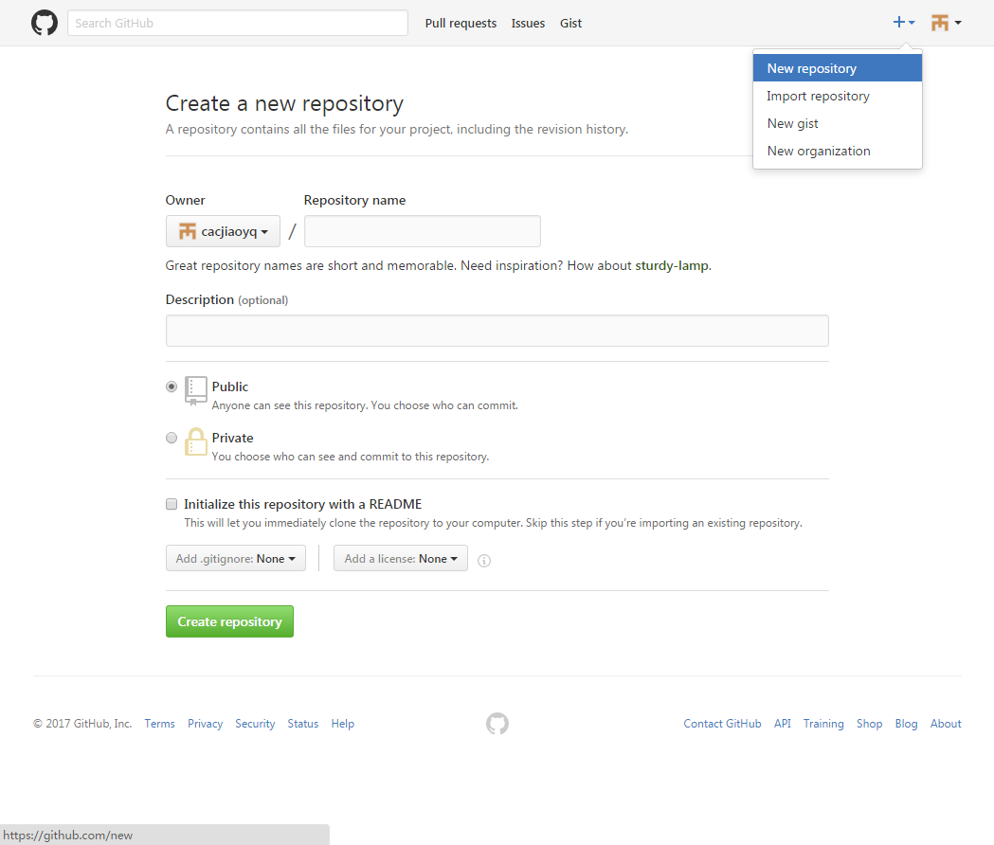

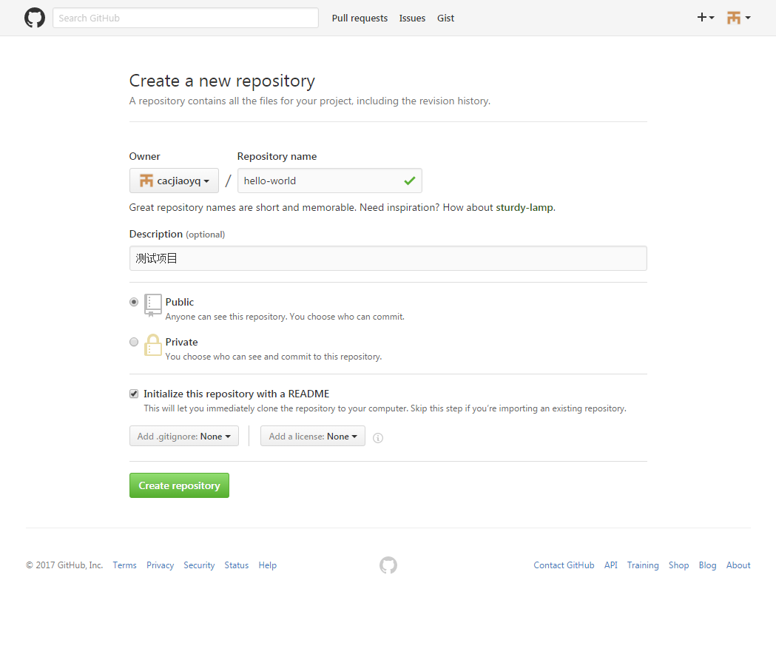

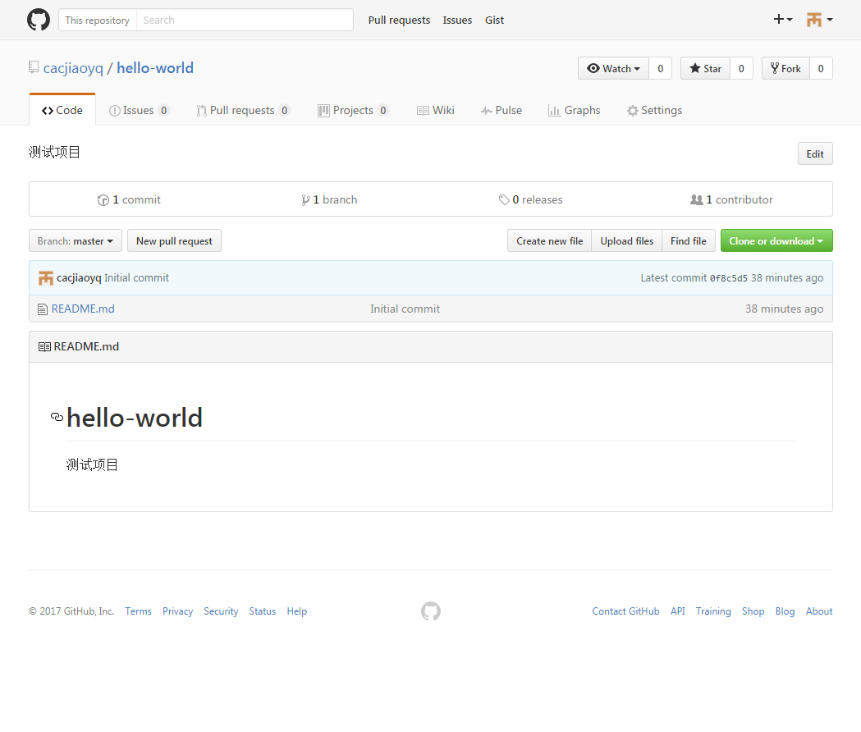

创建项目分支
在对应BUG和功能变更时，我们可以创建分支从MASTER中生成一个分支进行管理，
生成的分支就相当于创建时间点的一个副本或者快照，
如果有对主分支进行了修改，我们可以拉那些修改后的内容更新至分支。
当分支内容修改完成后，重新将分支内容合并到MASTER。

点击“Branch: master”在输入框中输入要新建的分支名称“readme-edits”，点击蓝色按钮“Create branch：XXXXXX”
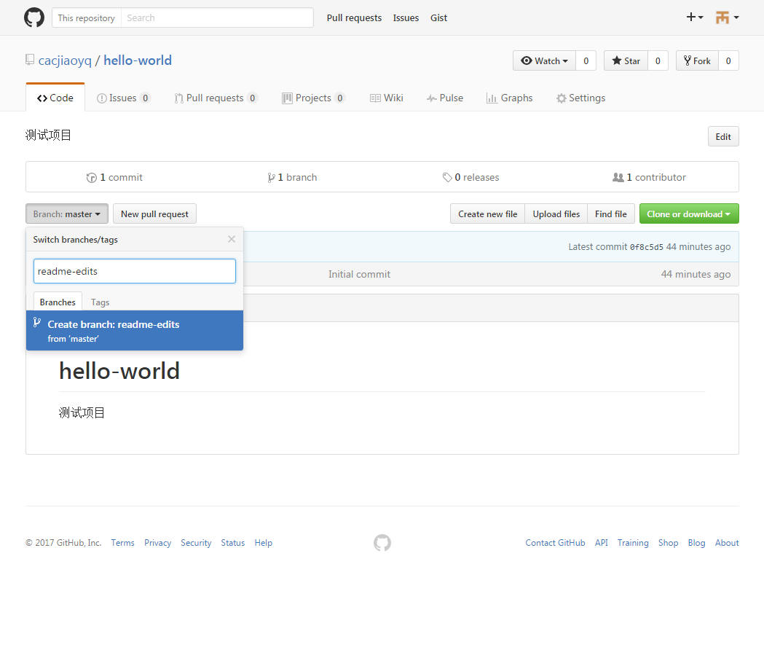

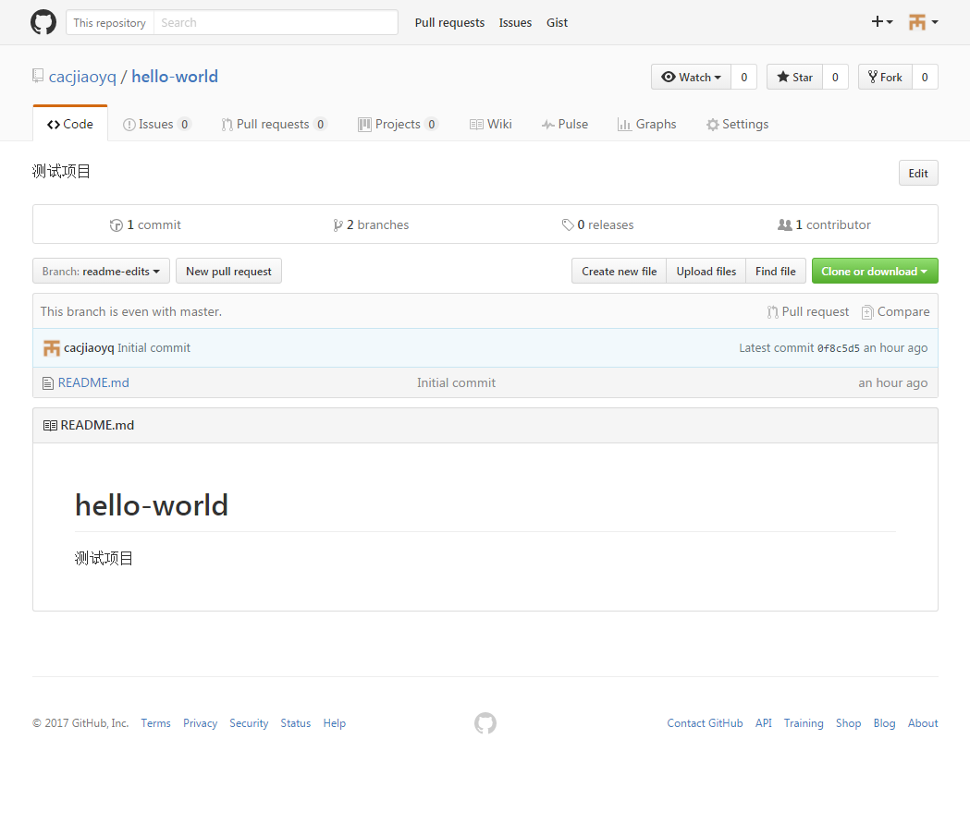

分支内容修改
选择分支中的“README.md”文件进行修改操作

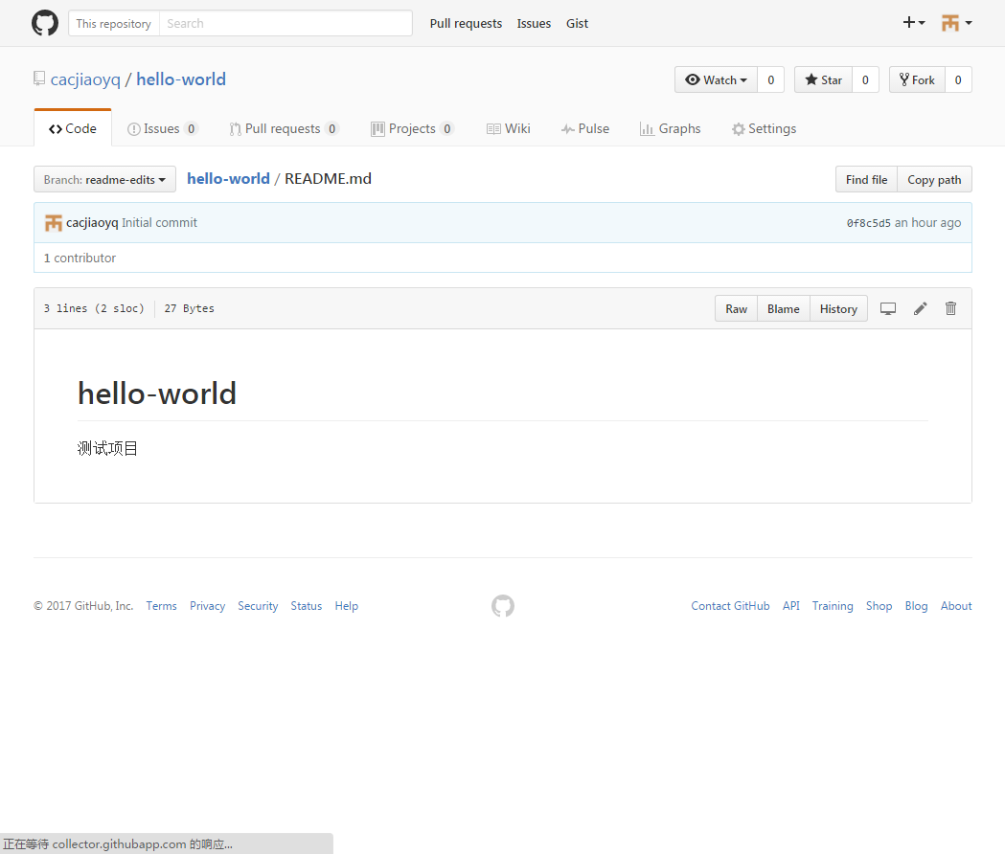

修改文件内容，在修改完成后点击“Commit changes”
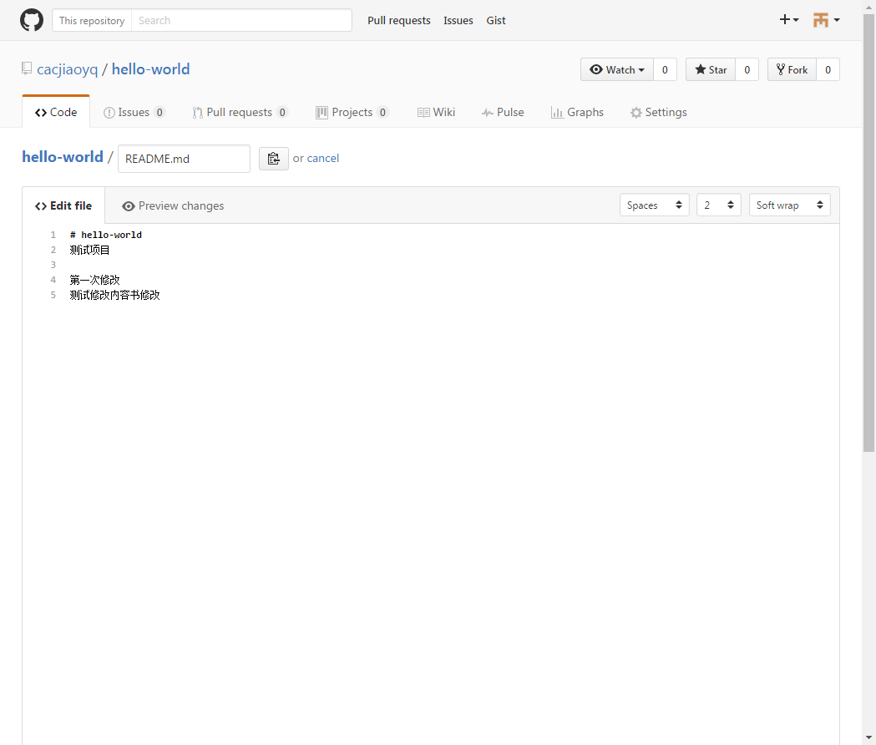
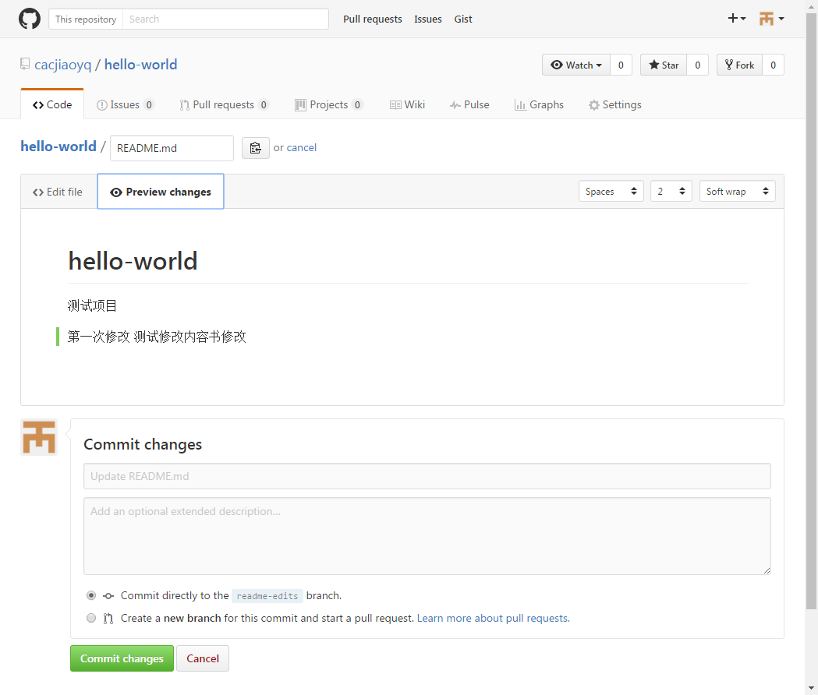

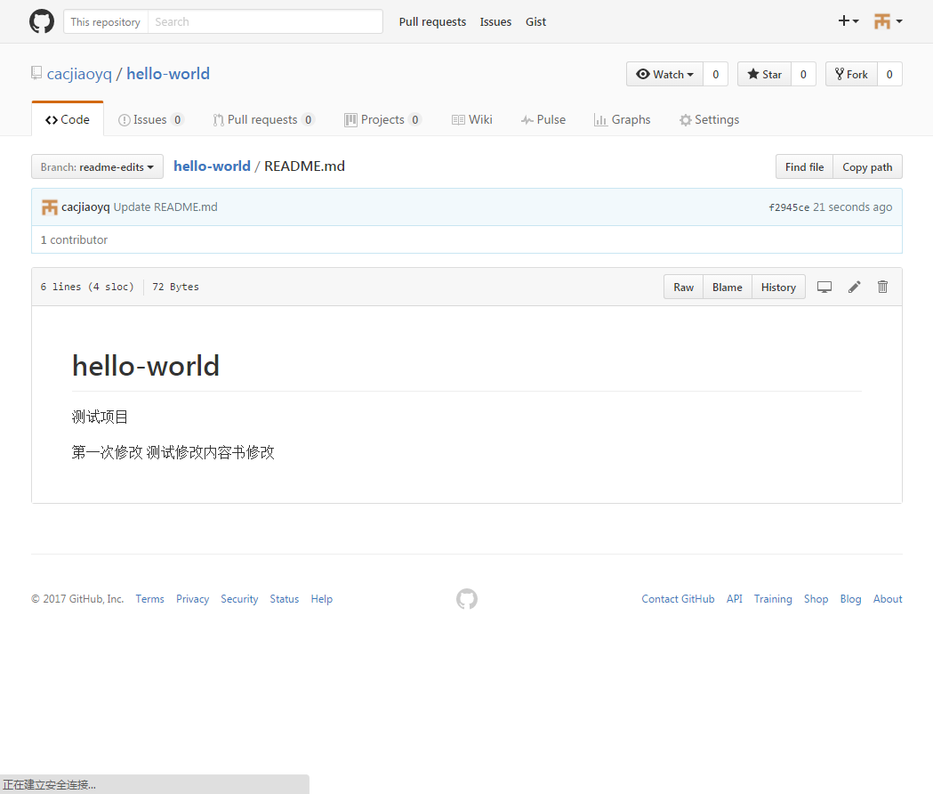

Pull Requests
选择标签“Pull Request”，点击绿色按钮“New pull request”
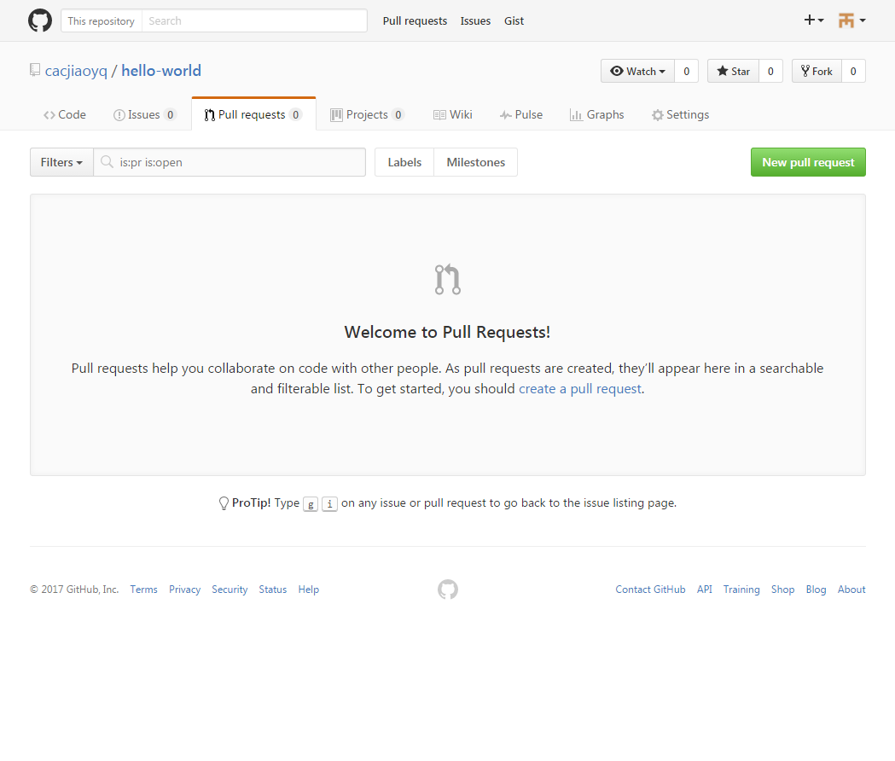

比较2个分支的差异
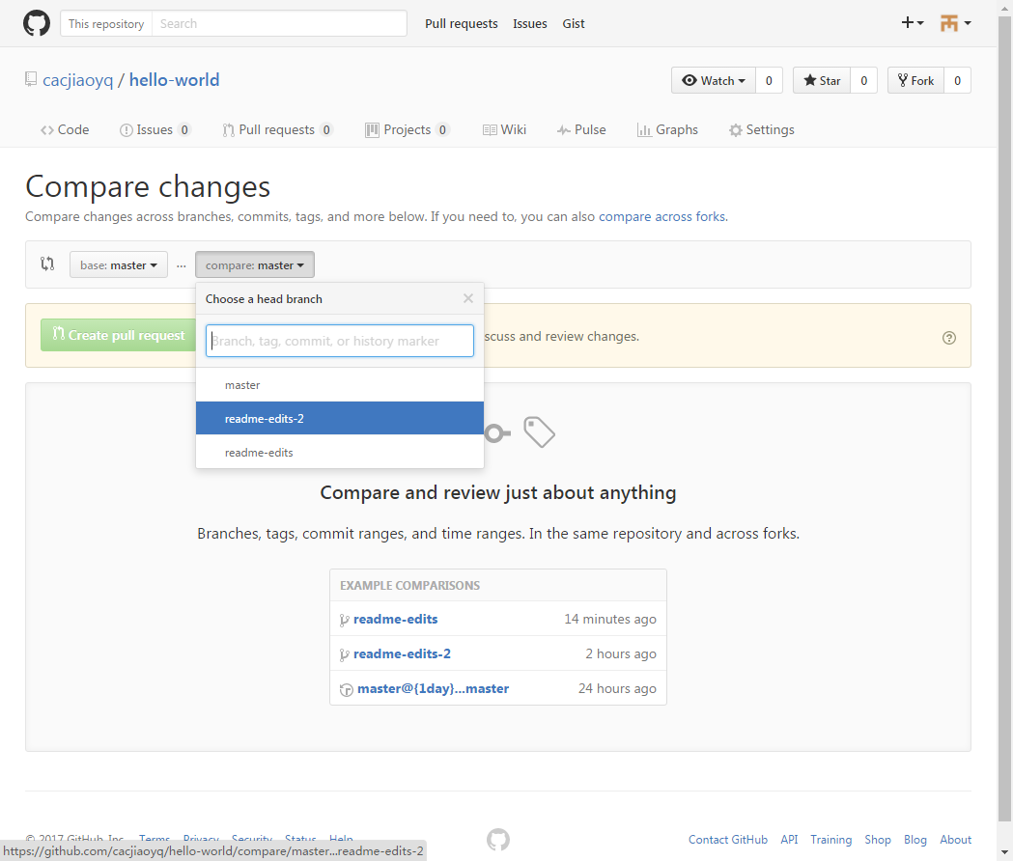

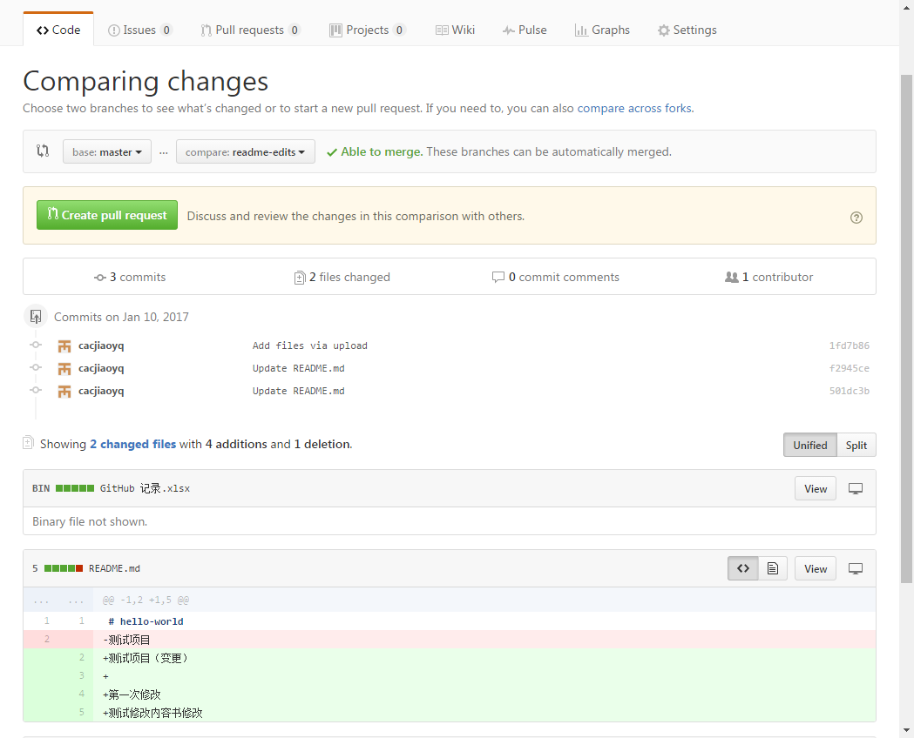

红色底为删除，绿色底为新增。修改内容是删除后新增

差异确认后点击绿色按钮“Create Pull Request”，输入简要说明后，再次点击绿色按钮“Create Pull Request”
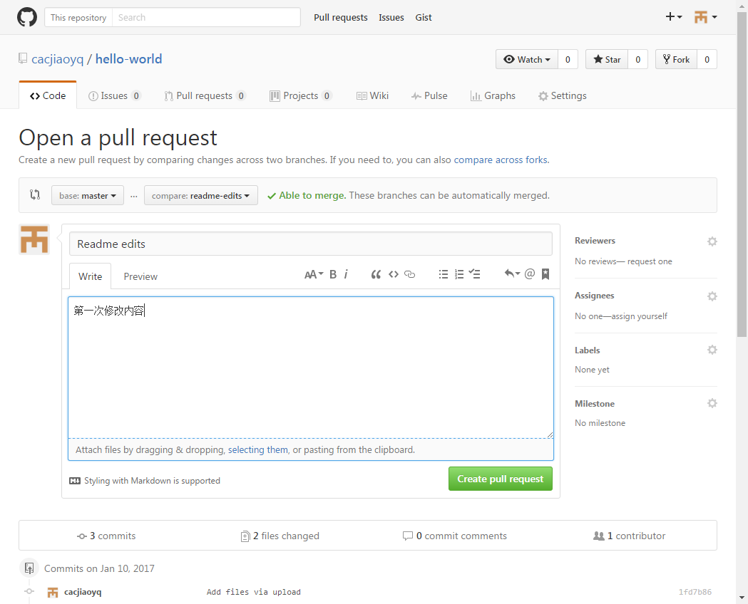

Pull Request 提交后，再与master合并前，在分支的页面可以看到“View #1”按钮。
多次提交Pull Request，在合并前只会看到最后一次的提交内容。
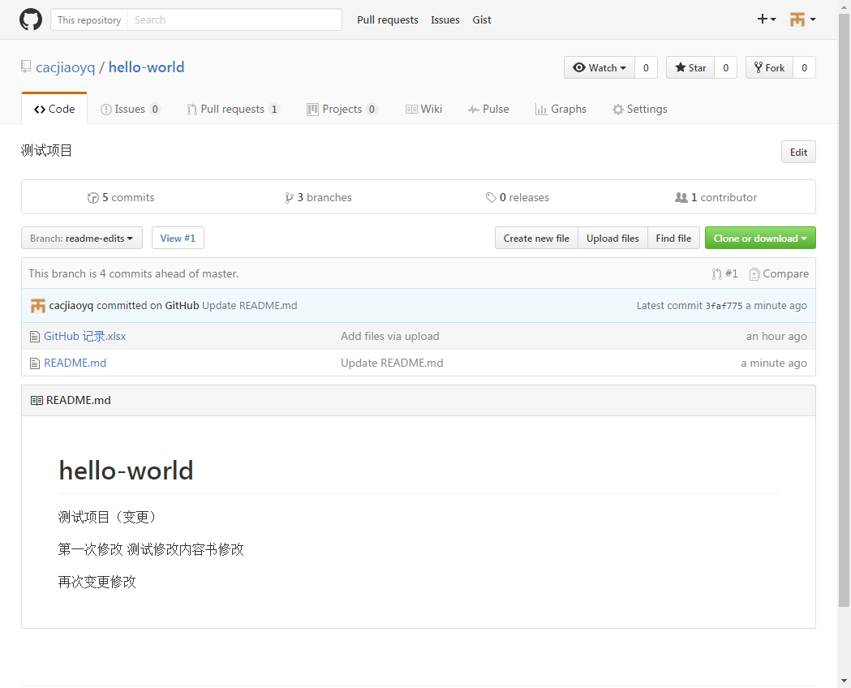

合并分支
Pull Request 标签内查看之前提交的内容
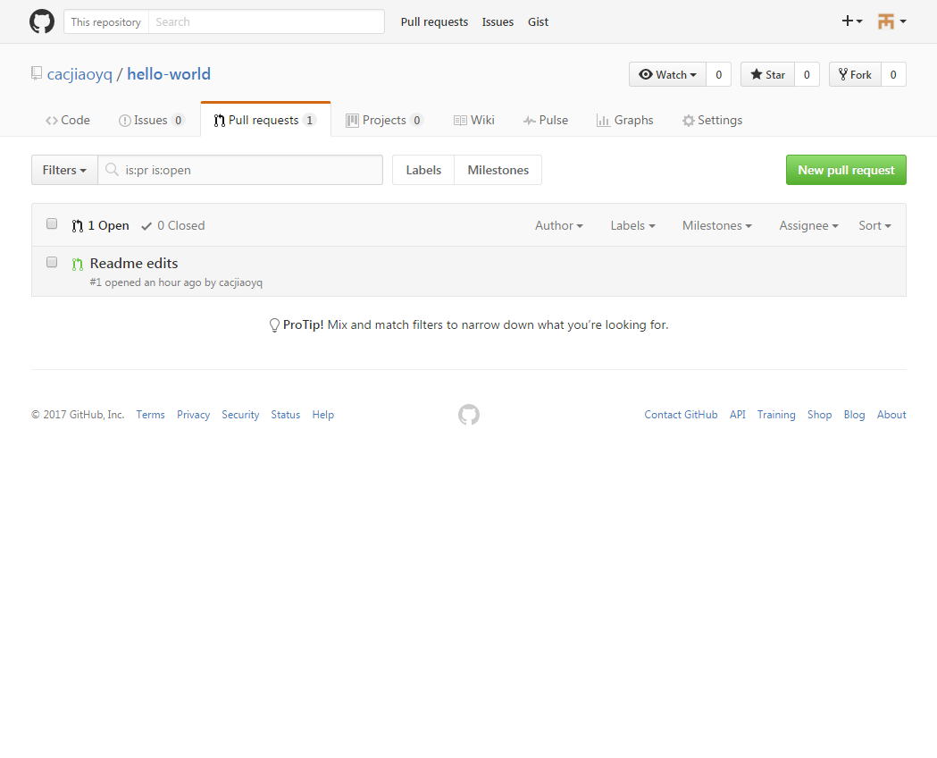

点击绿色按钮“Merge pull request”，合并分支内容
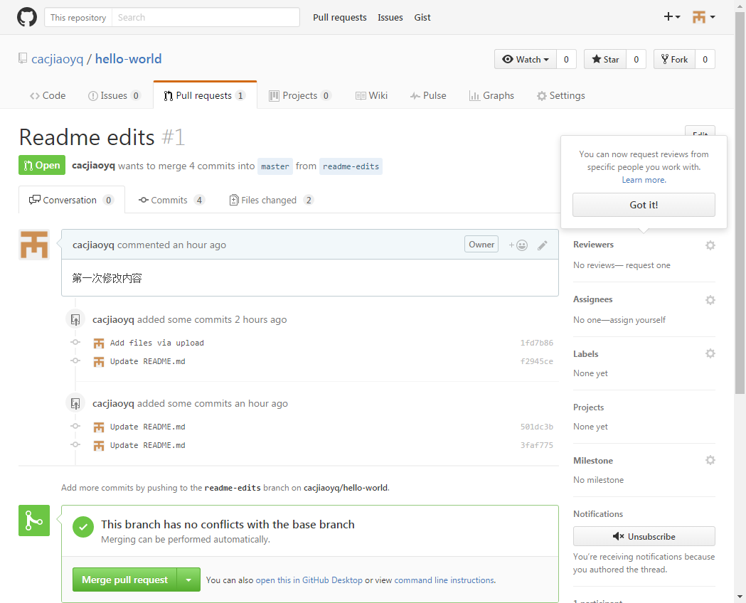

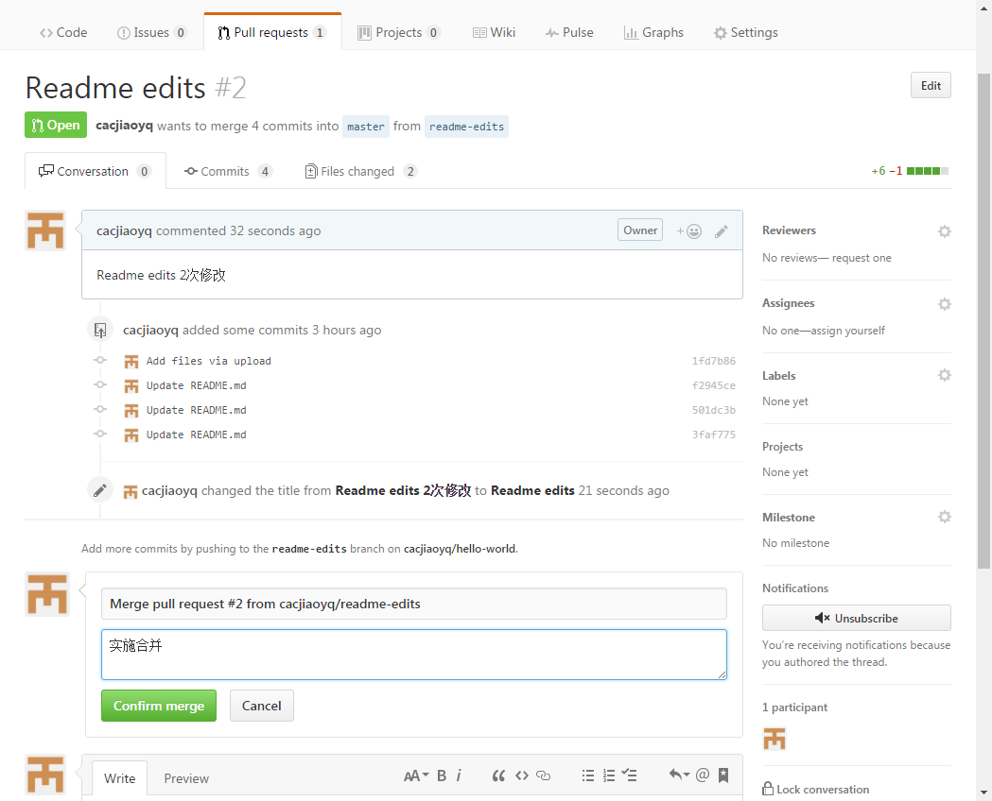

合并成功

